献立
献立
 | いちえランチ宅配便 5月前半ご注文書 |  |  |  |  |  | ご予約・お問合せ 0120-036-151

 |  |  |  |  |  |  | お弁当価格＠600円（税込み）
 | 注文数を表にお書きください | ごはん | ごはん | ごはん | ごはん |  | 注文数を表にお書きください | ごはん | ごはん | ごはん | ごはん
 | 御飯無しは550円（税込）です。 | 普通盛 | 大盛 | 小盛 | 無し |  | 御飯無しは550円（税込）です。 | 普通盛 | 大盛 | 小盛 | 無し
2024-05-01 | 酢豚 |  |  |  |  | 2024-05-10 | アジフライ

水 | 鶏のから揚げ |  |  |  |  | 金 | 鶏のから揚げ

 | ロースとんかつ |  |  |  |  |  | ロースとんかつ

2024-05-02 | 和風ハンバーグ |  |  |  |  | 2024-05-13 | 鶏ヤンニョム

木 | 鶏のから揚げ |  |  |  |  | 月 | 鶏のから揚げ

 | ロースとんかつ |  |  |  |  |  | ロースとんかつ

2024-05-03 | 3～6日まで |  |  |  |  | 2024-05-14 | 鮭ザンギ

金 | お休み |  |  |  |  | 火 | 鶏のから揚げ

 |  |  |  |  |  |  | ロースとんかつ

2024-05-07 | チーズハンバーグ |  |  |  |  | 2024-05-15 | マーボー茄子

火 | 鶏のから揚げ |  |  |  |  | 水 | 鶏のから揚げ

 | ロースとんかつ |  |  |  |  |  | ロースとんかつ

2024-05-08 | 油淋鶏 |  |  |  |  | 2024-05-16 | ささみチーズフライ

水 | 鶏のから揚げ |  |  |  |  | 木 | 鶏のから揚げ

 | ロースとんかつ |  |  |  |  |  | ロースとんかつ


2024-05-09 | 串カツ |  |  |  |  | 2023-08-16

木 | 鶏のから揚げ |  |  |  |  | 水

 | ロースとんかつ

◆お弁当３個から配達致します。◆お支払いは、当日現金払いにてお願い致します。
◆お届け時間：平日９時～12時（その他ご相談下さい。）
◆ご追加のご注文の際には、変更後のご注文数をご記入下さい。前回の追記は二重線をお願いします
◆ご注文の締切は、前々日の１３時となります。（月・火曜日のご注文は前週金曜日となります。）
宅配専科いちえ TEL：0120-036-151
電話番号 |  |  |  |  |  | FAX番号
所属部署 |  |  |  |  |  | ご担当者様
貴 社 名 |  |  |  |  |  | ご担当者様番号
住 所
ご注文受付 FAX : 0123-33-4344

 | いちえランチ宅配便 5月後半ご注文書 |  |  |  |  |  | ご予約・お問合せ 0120-036-151

 |  |  |  |  |  |  | お弁当価格＠600円（税込み）
 | 注文数を表にお書きください | ごはん | ごはん | ごはん | ごはん |  | 注文数を表にお書きください | ごはん | ごはん | ごはん | ごはん
 | 御飯無しは550円（税込）です。 | 普通盛 | 大盛 | 小盛 | 無し |  | 御飯無しは550円（税込）です。 | 普通盛 | 大盛 | 小盛 | 無し
2024-05-17 | ホッケフライ |  |  |  |  | 2024-05-27 | メンチカツ

金 | 鶏のから揚げ |  |  |  |  | 月 | 鶏のから揚げ

 | ロースとんかつ |  |  |  |  |  | ロースとんかつ

2024-05-20 | イカ天チリソース |  |  |  |  | 2024-05-28 | チンジャオロース

月 | 鶏の唐揚げ |  |  |  |  | 火 | 鶏のから揚げ

 | ロースとんかつ |  |  |  |  |  | ロースとんかつ

2024-05-21 | カツとじ |  |  |  |  | 2024-05-29 | チキン南蛮

火 | 鶏の唐揚げ |  |  |  |  | 水 | 鶏のから揚げ

 | ロースとんかつ |  |  |  |  |  | ロースとんかつ

2024-05-22 | ギョウザ |  |  |  |  | 2024-05-30 | サバの味噌煮

水 | 鶏のから揚げ |  |  |  |  | 木 | 鶏のから揚げ

 | ロースとんかつ |  |  |  |  |  | ロースとんかつ

2024-05-23 | チキンカツトマトソース |  |  |  |  | 2024-05-31 | サーモンフライ

木 | 鶏の唐揚げ |  |  |  |  | 金 | 鶏のから揚げ

 | ロースとんかつ |  |  |  |  |  | ロースとんかつ

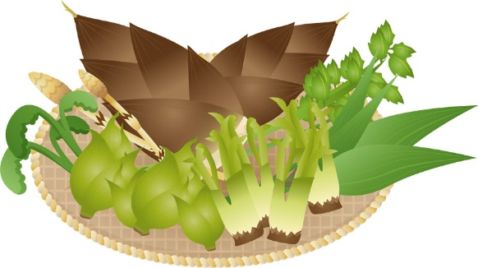
2024-05-24 | 白身フライの明太マヨ |  |  |  |  | 2023-08-16

金 | 鶏の唐揚げ |  |  |  |  | 水

 | ロースとんかつ

◆お弁当３個から配達致します。◆お支払いは、当日現金払いにてお願い致します。
◆お届け時間：平日９時～12時（その他ご相談下さい。）
◆ご追加のご注文の際には、変更後のご注文数をご記入下さい。前回の追記は二重線をお願いします
◆ご注文の締切は、前々日の１３時となります。（月・火曜日のご注文は前週金曜日となります。）
宅配専科いちえ TEL：0120-036-151
電話番号 |  |  |  |  |  | FAX番号
所属部署 |  |  |  |  |  | ご担当者様
貴 社 名 |  |  |  |  |  | ご担当者様番号
住 所
ご注文受付 FAX : 0123-33-4344

